Лист 1
Прайс-лист
МИР ПРЯЖИ

В валюте: руб. (курс 1).
Цены указаны на 07.08.2020

№ | Номенклатура/ Характеристика номенклатуры | Описание | Изображение | Артикул | Цена | Ед. | Остаток | Ссылка на сайт
 | Оттиск для печати декоративный "Рукоделие" | Оттиск для печати декоративный "Рукоделие" | 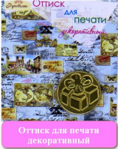 |  | 133.30 |  |  | Изображение
 | Оттиск для печати декоративный "Рукоделие" (80-11) |  | 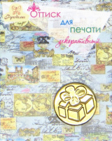 |  | 133.30 | шт | 275 | Изображение
 | Оттиск для печати декоративный "Рукоделие" (80-13) |  | 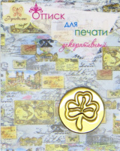 |  | 133.30 | шт | 479 | Изображение
 | Оттиск для печати декоративный "Рукоделие" (80-2) |  | 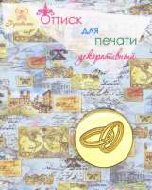 |  | 133.30 | шт | 440 | Изображение
 | Оттиск для печати декоративный "Рукоделие" (80-23) |  | 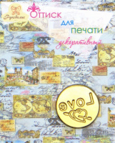 |  | 133.30 | шт | 448 | Изображение
 | Оттиск для печати декоративный "Рукоделие" (80-34) |  | 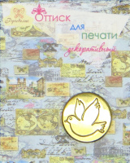 |  | 133.30 | шт | 458 | Изображение
 | Оттиск для печати декоративный "Рукоделие" (80-36) |  | 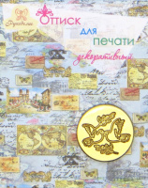 |  | 133.30 | шт | 463 | Изображение
 | Оттиск для печати декоративный "Рукоделие" (80-45) |  | 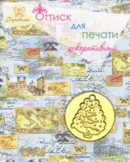 |  | 133.30 | шт | 503 | Изображение
 | Оттиск для печати декоративный "Рукоделие" (80-49) |  | 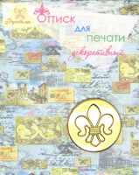 |  | 133.30 | шт | 338 | Изображение
 | Оттиск для печати декоративный "Рукоделие" (80-53) |  | 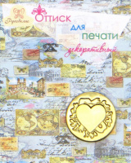 |  | 133.30 | шт | 420 | Изображение
 | Оттиск для печати декоративный "Рукоделие" (80-56) |  | 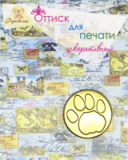 |  | 133.30 | шт | 464 | Изображение
 | Оттиск для печати декоративный "Рукоделие" (80-61) |  | 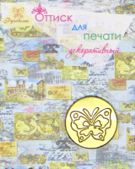 |  | 133.30 | шт | 463 | Изображение
 | Оттиск для печати декоративный "Рукоделие" (80-87) |  | 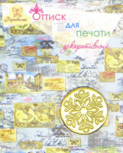 |  | 133.30 | шт | 419 | Изображение
 | Сургуч декоративный "Рукоделие" | Сургуч декоративный "Рукоделие" |  |  | 281.25 |  |  | Изображение
 | Сургуч декоративный "Рукоделие" (91-CTOGRED38) |  |  |  | 281.25 | шт | 132 | Изображение
 | Сургуч декоративный "Рукоделие" (91-MCHO29SAP) |  |  |  | 281.25 | шт | 190 | Изображение
 | Сургуч декоративный "Рукоделие" (91-PROPWHSIL) |  |  |  | 281.25 | шт | 166 | Изображение
 | Сургуч декоративный "Рукоделие" (91-PTV17PLAV) |  |  |  | 281.25 | шт | 414 | Изображение
 | Сургуч декоративный и ложка для плавки сургуча "Рукоделие" 92-006-11 | Сургуч декоративный и ложка для плавки сургуча "Рукоделие" 92-006-11 |  | 92-006-11 | 459.95 |  |  | Изображение
 | Сургуч декоративный и ложка для плавки сургуча "Рукоделие" 92-006-11 |  |  |  | 459.95 | шт | 167 | Изображение

